画面遷移
システム・アプリケーション名 |  | ドキュメント | シート名 | 作成日 | 作成者 | 更新日 | 更新者
クラウド版購読者管理システム |  | 画面設計書 | 画面遷移 | 2026/03/17 | Dao Van Thang | 2026/04/14 | Dao Van Thang

 | ACSMS-SCR-006_支店マスタ明細検索画面_画面遷移

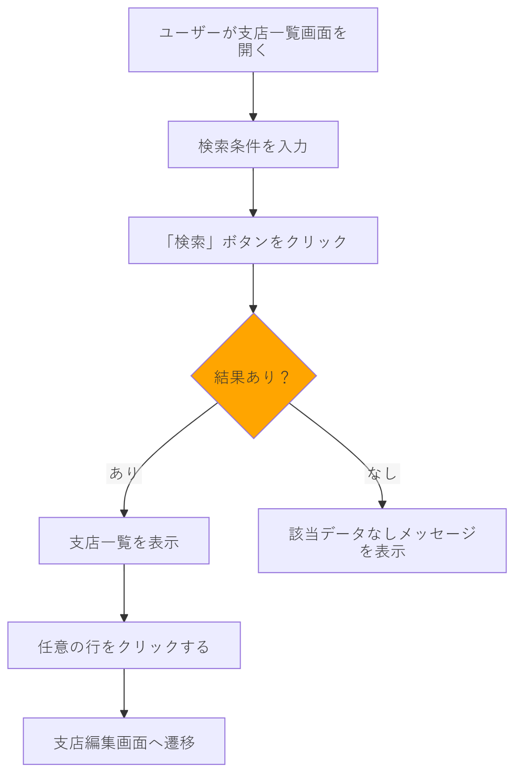
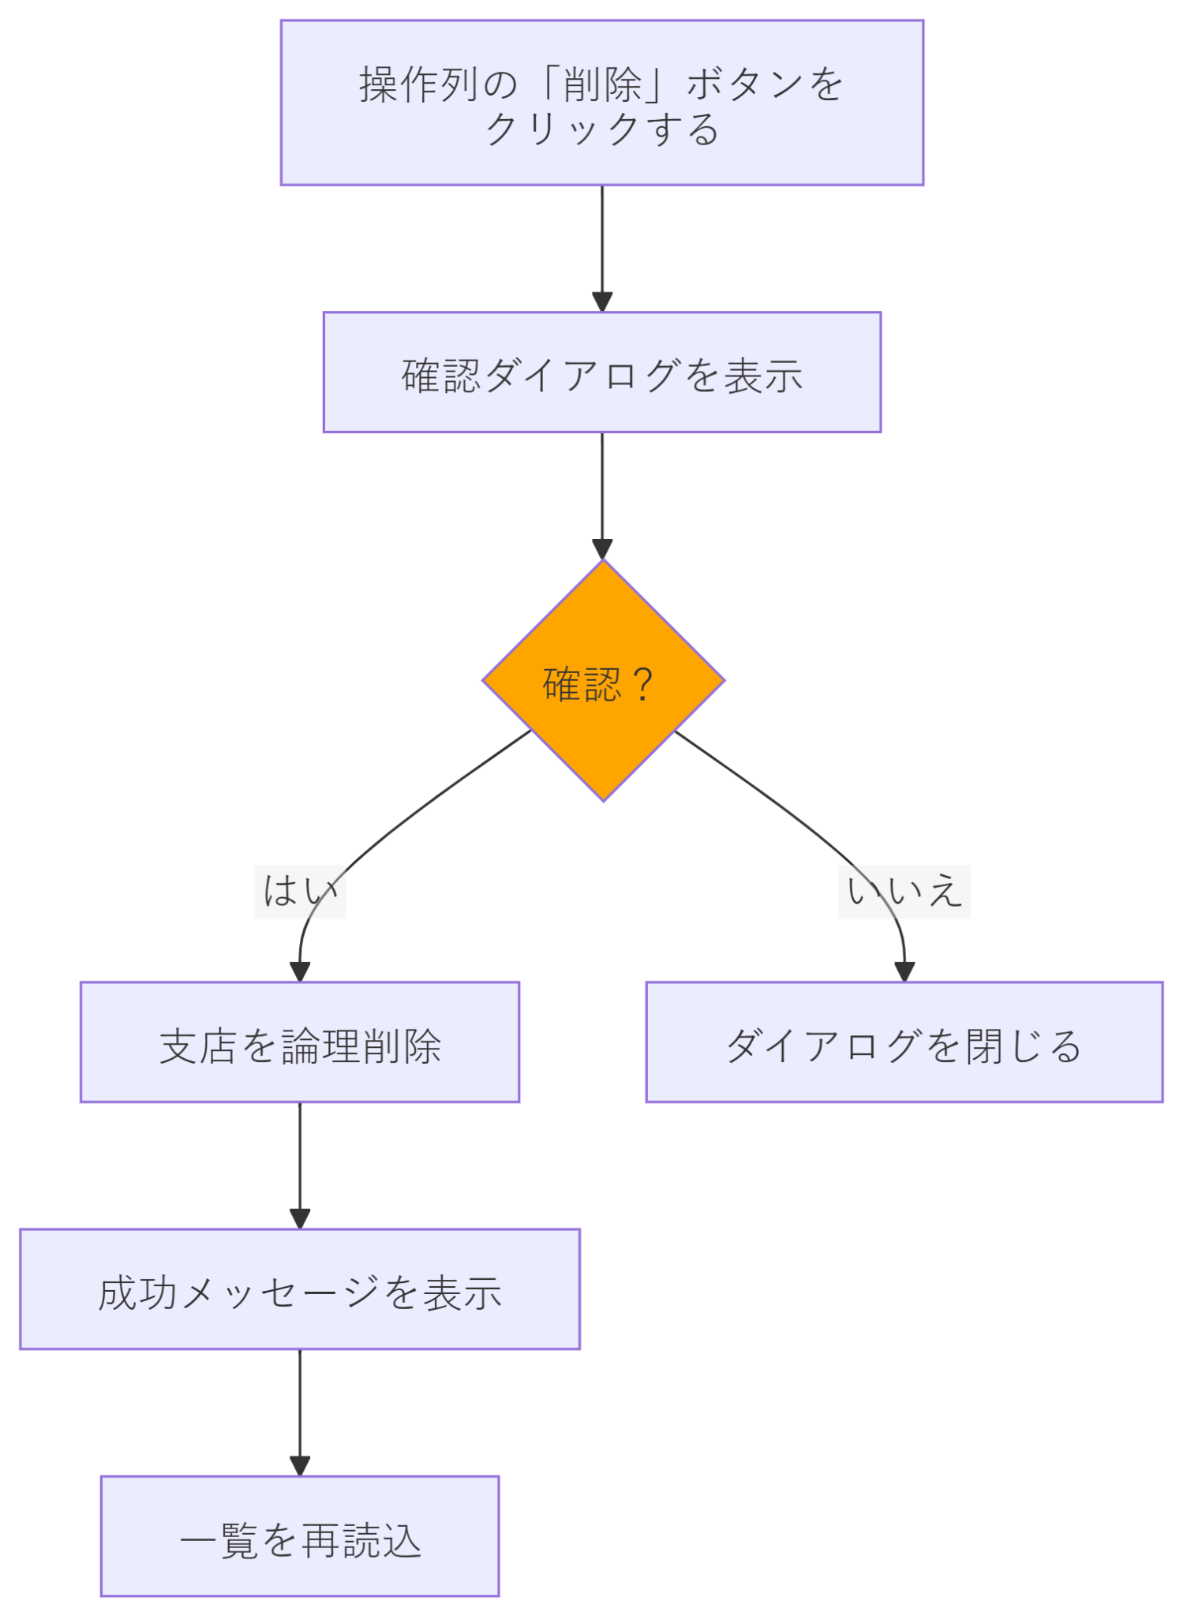

200 OK { data: [...], total, page, pageSize }

画面イメージ
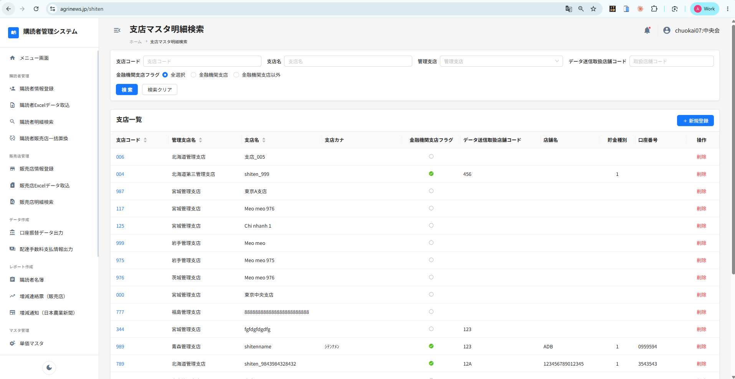
システム・アプリケーション名 |  | ドキュメント | シート名 | 作成日 | 作成者 | 更新日 | 更新者
クラウド版購読者管理システム |  | 画面設計書 | 画面イメージ | 2026-03-17 | Dao Van Thang | 2026-04-14 | Dao Van Thang

 | 画面ID | ACSMS-SCR-006 | 概要 | 支店マスタ明細検索画面
 | 画面名 | 支店マスタ明細検索画面

 | ACSMS-SCR-006_支店マスタ明細検索画面_画面イメージ

